Reporte
 | INFORME RESULTADOS PERIODO 2 MATEMÁTICA 4Aº año Básico

 | ESTABLECIMIENTO: ESCUELA LAS CAMELIAS
 | CURSO: 4º Letra
 | PROFESOR(A) JEFE:

 | Resultados del curso:
 | Este informe detalla los resultados de la Prueba de Educación Matematica realizada el 27 alumnos. Mientras mayor es el número de alumnos presentes, más representativos son los datos
 | Los resultados del curso se muestran en porcentaje de logro, es decir, el número de preguntas buenas dentro del total de la prueba. Para que tenga una noción, las escalas de notas fijan el 60% de logro como equivalente a una nota 4.0

 | Indicador | Geometría | patrones y álgebra | Medición
 | Promedio | 4% | 4% | 4%
 | Min | 0% | 0% | 0%
 | Max | 100% | 100% | 100%

 | Es importante considerar la dispersión dentro del curso. Fijarse en la diferencia entre el máximo y mínimo.

 | A continuación se muestra el rendimiento de los niños y niñas de su curso.

Nº | Nombre |  |  | Geometría | patrones y álgebra | Medición
1 | Ancapán Vives Tomás Saúl |  |  | 100% | 100% | 100%
2 | Arriagada Bustos Bárbara Dayana |  |  | 0% | 0% | 0%
3 | Carrillo Ortega Jhon Axel |  |  | 0% | 0% | 0%
4 | Catripil Velásquez Francisca Soledad |  |  | 0% | 0% | 0%
5 | Chacano González Valentina Jeraldine |  |  | 0% | 0% | 0%
6 | Gómez Soto Alexis Alejandro |  |  | 0% | 0% | 0%
7 | Leyton Almonacid Franchesca Nicole |  |  | 0% | 0% | 0%
8 | Millar Mancilla Elier Poluan |  |  | 0% | 0% | 0%
9 | Molina López Leonardo David Rodrigo |  |  | 0% | 0% | 0%
10 | Montes Cisterna Nehemias Moisés |  |  | 0% | 0% | 0%
11 | Ojeda Araneda Diego Carlos Benjamín |  |  | 0% | 0% | 0%
12 | Ojeda Vallejos Jhon Elias |  |  | 0% | 0% | 0%
13 | Ojeda Vargas Annette Alexandra |  |  | 0% | 0% | 0%
14 | Ojeda Vargas Sherle Yamile |  |  | 0% | 0% | 0%
15 | Paredes Quintul Josselin Karina |  |  | 0% | 0% | 0%
16 | Ponce Carrasco Miguel Angel |  |  | 0% | 0% | 0%
17 | Reyes Valenzuela Pia Belen |  |  | 0% | 0% | 0%
18 | Sanhueza Santana Galiel Lisbehts |  |  | 0% | 0% | 0%
19 | Silva Pacheco Yosmeri Anaís |  |  | 0% | 0% | 0%
20 | Toledo Contreras Javier Esteban |  |  | 0% | 0% | 0%
21 | Triviño Nahuelquín Carla Verena |  |  | 0% | 0% | 0%
22 | Uribe Flores Diego Alfonso |  |  | 0% | 0% | 0%
23 | Valenzuela Díaz Martin Alexander |  |  | 0% | 0% | 0%
24 | Vargas Carimán Katherine Beatriz |  |  | 0% | 0% | 0%
25 | Vera Almonacid Belén Alejandra |  |  | 0% | 0% | 0%
26 | Vidal Vidal Kattie Fransyelle Yamilett |  |  | 0% | 0% | 0%
27 | Nuñez Muñoz Betxabet Macarena |  |  | 0% | 0% | 0%
28
29
30
31
32
33
34
35
36
37
38
39
40
41
42
43
44
45
46
PROMEDIO CURSO |  |  |  | 4% | 4% | 4%

 | Posterior a la corrección de la prueba ; su análisis debe considerar como referente la tabla de especificaciones, en los ítemes cada uno de sus estudiantes deben tener como mínimo el 50%. Si sus estudiantes no cumplen con este mínimo, esta información le daría señales que requieren de un fuerte reforzamiento en este eje
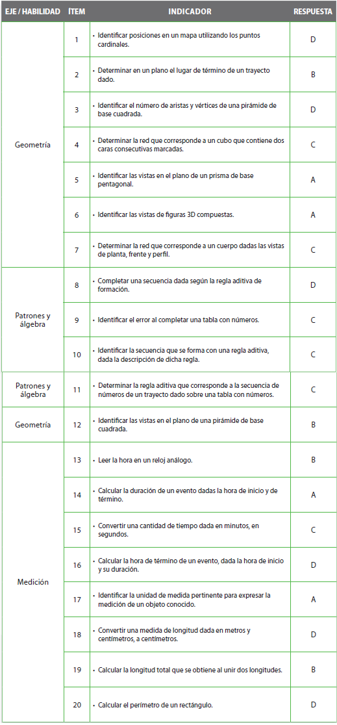
Pregunta | EJE/HABILIDAD |  | INDICADORES |  |  |  | Logro
1 |  |  |  |  |  |  | 4%
2 |  |  |  |  |  |  | 4%
3 |  |  |  |  |  |  | 4%
4 |  |  |  |  |  |  | 4%
5 |  |  |  |  |  |  | 4%
6 |  |  |  |  |  |  | 4%
7 |  |  |  |  |  |  | 4%
8 |  |  |  |  |  |  | 4%
9 |  |  |  |  |  |  | 4%
10 |  |  |  |  |  |  | 4%
11 |  |  |  |  |  |  | 4%
12 |  |  |  |  |  |  | 4%
13 |  |  |  |  |  |  | 4%
14 |  |  |  |  |  |  | 4%
15 |  |  |  |  |  |  | 4%
16 |  |  |  |  |  |  | 4%
17 |  |  |  |  |  |  | 4%
18 |  |  |  |  |  |  | 4%
19 |  |  |  |  |  |  | 4%
20 |  |  |  |  |  |  | 4%

 | Le pedimos que se centre en aquellas preguntas que están bajo el promedio del curso y trabaje aquellas habilidades que se indican en la tabla.

